UC1
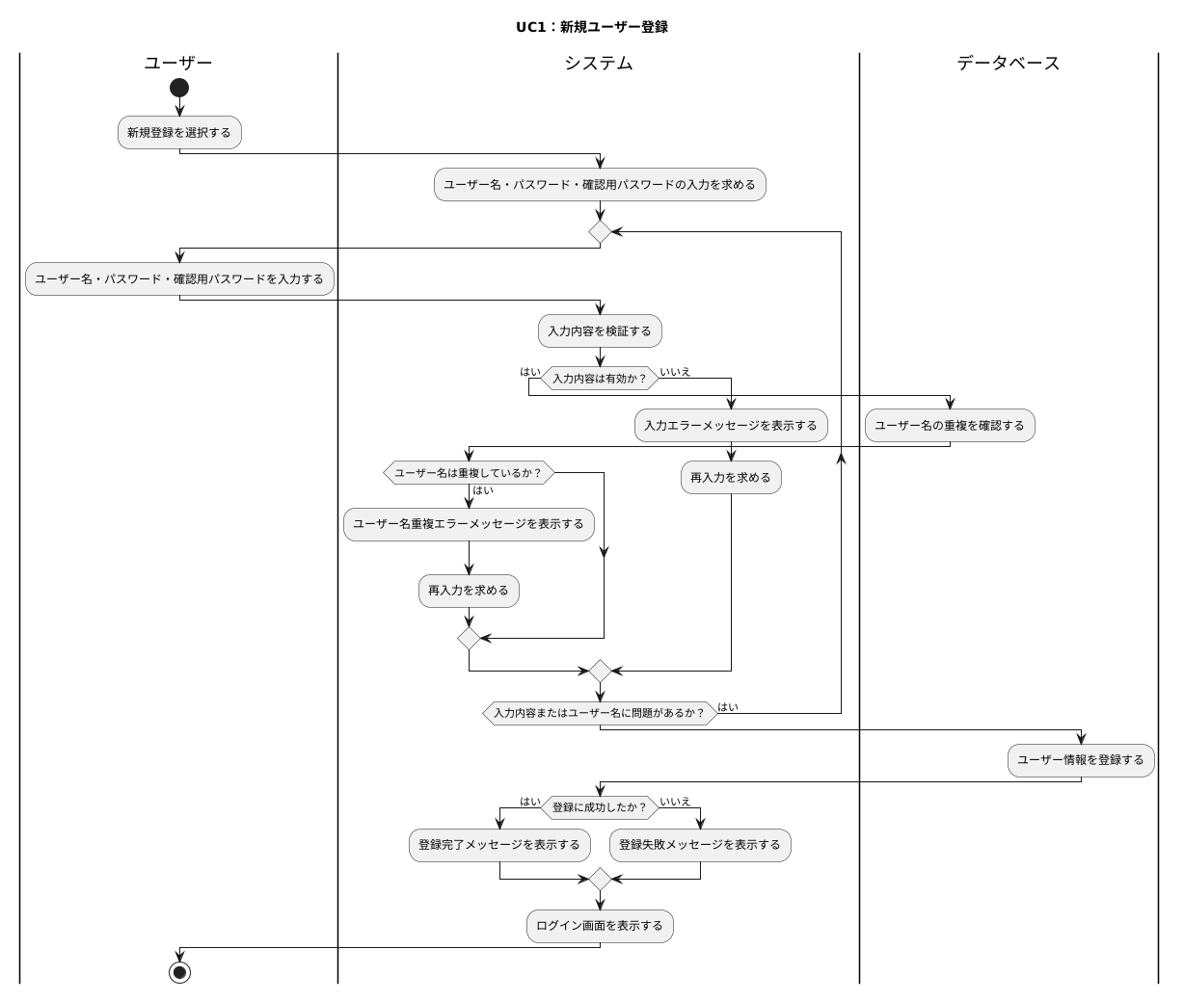
基本情報アプリ基本設計書

システム名 | ユースケース | 担当者
基本情報技術者対策アプリケーション | UC1：ユーザー新規登録 | 籾山

更新履歴

アクティビティ図

共通入力仕様：
CUI上で利用者が番号選択または文字入力を行う場合、システムは入力内容を検証する。
未入力、数値以外、存在しない番号、文字数超過などの入力エラーが発生した場合、システムはエラーメッセージを表示し、再入力を求める。
各アクティビティ図では、個別に記載がない限り、入力エラー時は同じ入力処理へ戻るものとする。

UC2
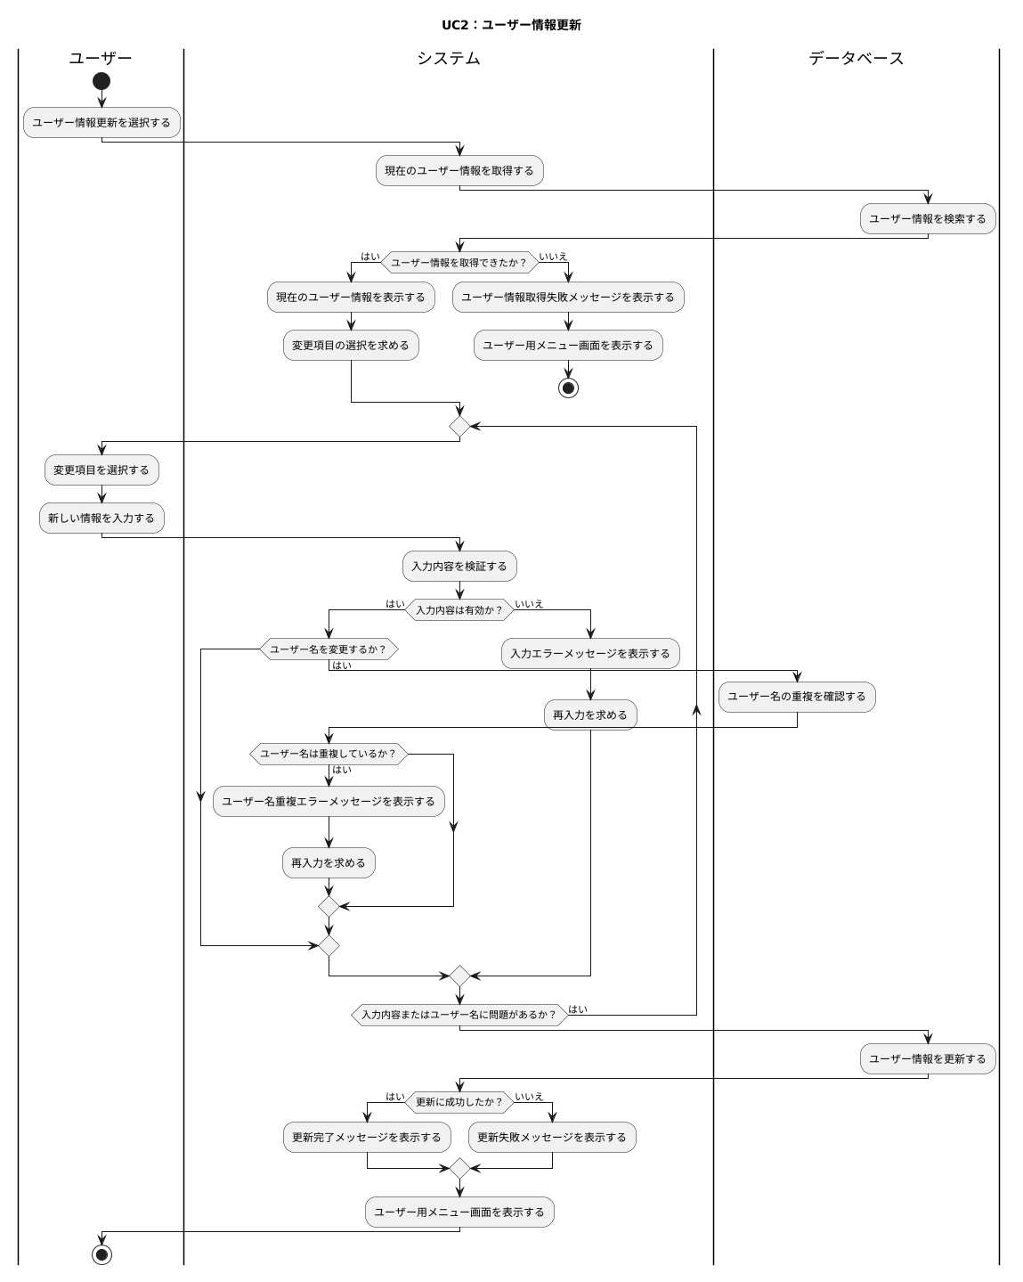
基本情報アプリ基本設計書

システム名 | ユースケース | 担当者
基本情報技術者対策アプリケーション | UC2：ユーザー情報更新 | 籾山

更新履歴

アクティビティ図

共通入力仕様：
CUI上で利用者が番号選択または文字入力を行う場合、システムは入力内容を検証する。
未入力、数値以外、存在しない番号、文字数超過などの入力エラーが発生した場合、システムはエラーメッセージを表示し、再入力を求める。
各アクティビティ図では、個別に記載がない限り、入力エラー時は同じ入力処理へ戻るものとする。

UC3
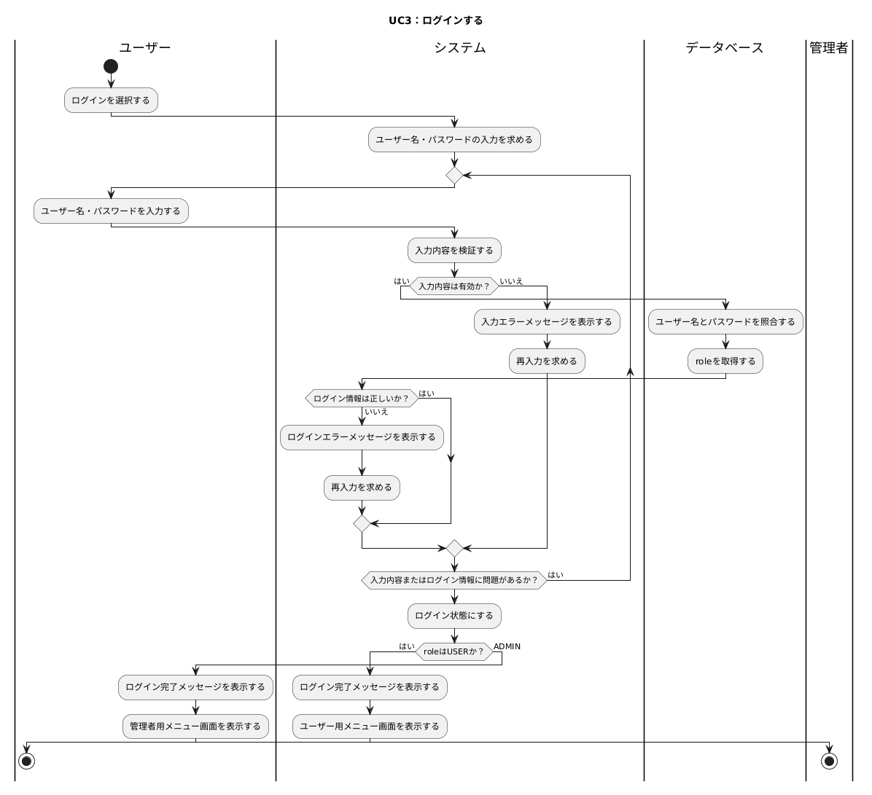
基本情報アプリ基本設計書

システム名 | ユースケース | 担当者
基本情報技術者対策アプリケーション | UC3：ログイン | 籾山

更新履歴

アクティビティ図

共通入力仕様：
CUI上で利用者が番号選択または文字入力を行う場合、システムは入力内容を検証する。
未入力、数値以外、存在しない番号、文字数超過などの入力エラーが発生した場合、システムはエラーメッセージを表示し、再入力を求める。
各アクティビティ図では、個別に記載がない限り、入力エラー時は同じ入力処理へ戻るものとする。

UC4
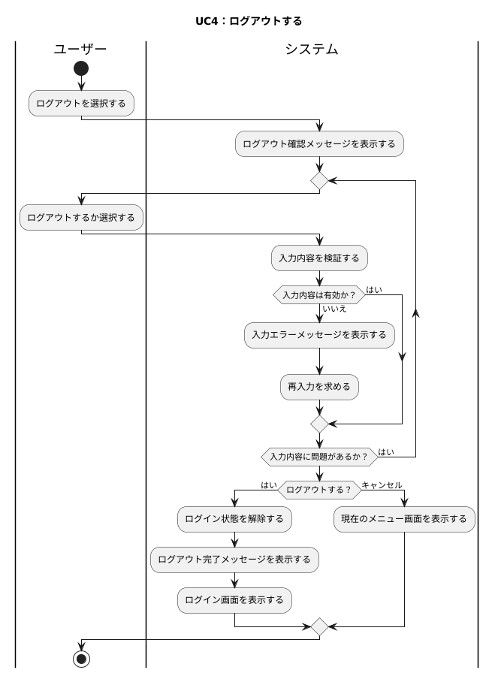
基本情報アプリ基本設計書

システム名 | ユースケース | 担当者
基本情報技術者対策アプリケーション | UC4：ログアウト | 籾山

更新履歴

アクティビティ図

共通入力仕様：
CUI上で利用者が番号選択または文字入力を行う場合、システムは入力内容を検証する。
未入力、数値以外、存在しない番号、文字数超過などの入力エラーが発生した場合、システムはエラーメッセージを表示し、再入力を求める。
各アクティビティ図では、個別に記載がない限り、入力エラー時は同じ入力処理へ戻るものとする。

UC6
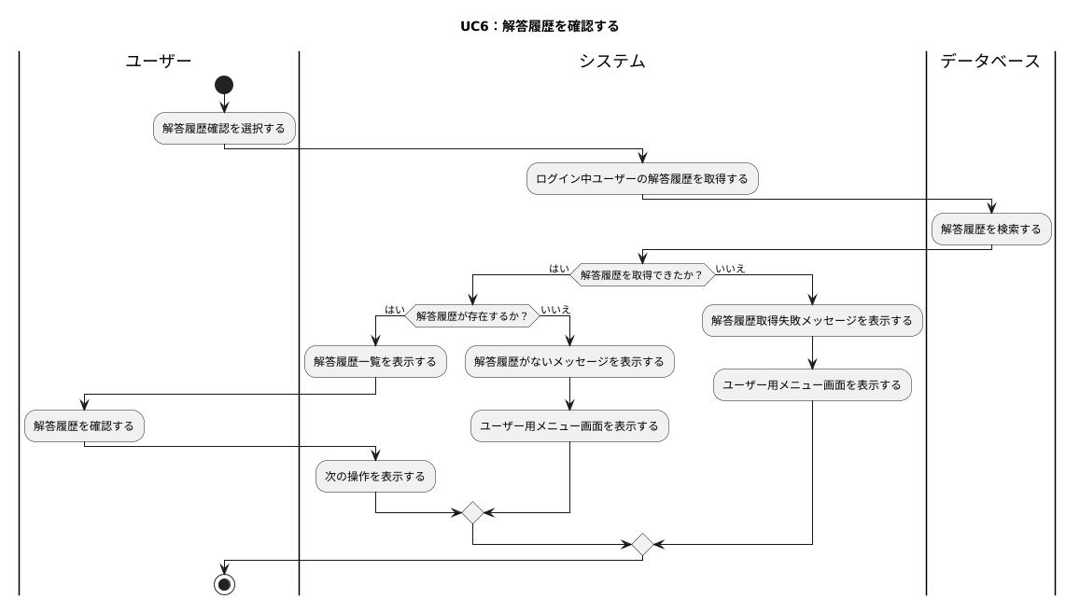
基本情報アプリ基本設計書

システム名 | ユースケース | 担当者
基本情報技術者対策アプリケーション | UC6：解答履歴確認 | 籾山

更新履歴

アクティビティ図

共通入力仕様：
CUI上で利用者が番号選択または文字入力を行う場合、システムは入力内容を検証する。
未入力、数値以外、存在しない番号、文字数超過などの入力エラーが発生した場合、システムはエラーメッセージを表示し、再入力を求める。
各アクティビティ図では、個別に記載がない限り、入力エラー時は同じ入力処理へ戻るものとする。

UC7
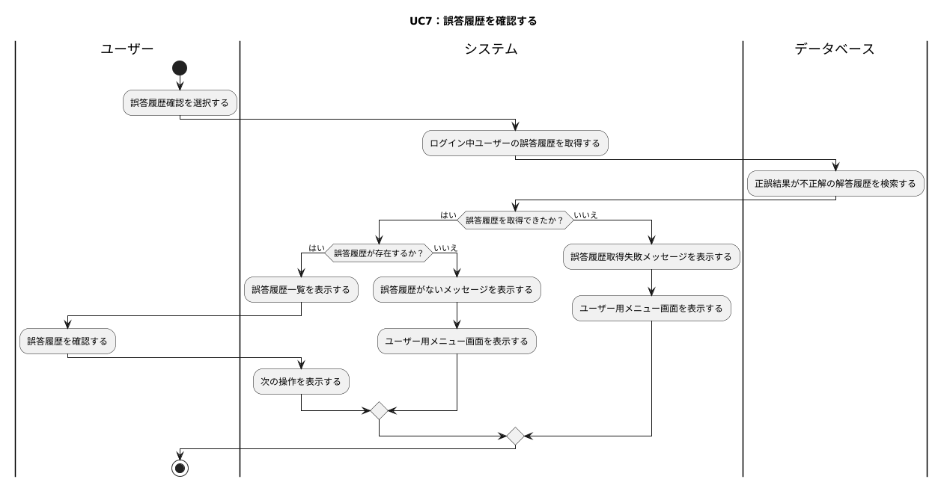
基本情報アプリ基本設計書

システム名 | ユースケース | 担当者
基本情報技術者対策アプリケーション | UC7：誤答履歴確認 | 籾山

更新履歴

アクティビティ図

共通入力仕様：
CUI上で利用者が番号選択または文字入力を行う場合、システムは入力内容を検証する。
未入力、数値以外、存在しない番号、文字数超過などの入力エラーが発生した場合、システムはエラーメッセージを表示し、再入力を求める。
各アクティビティ図では、個別に記載がない限り、入力エラー時は同じ入力処理へ戻るものとする。

UC8
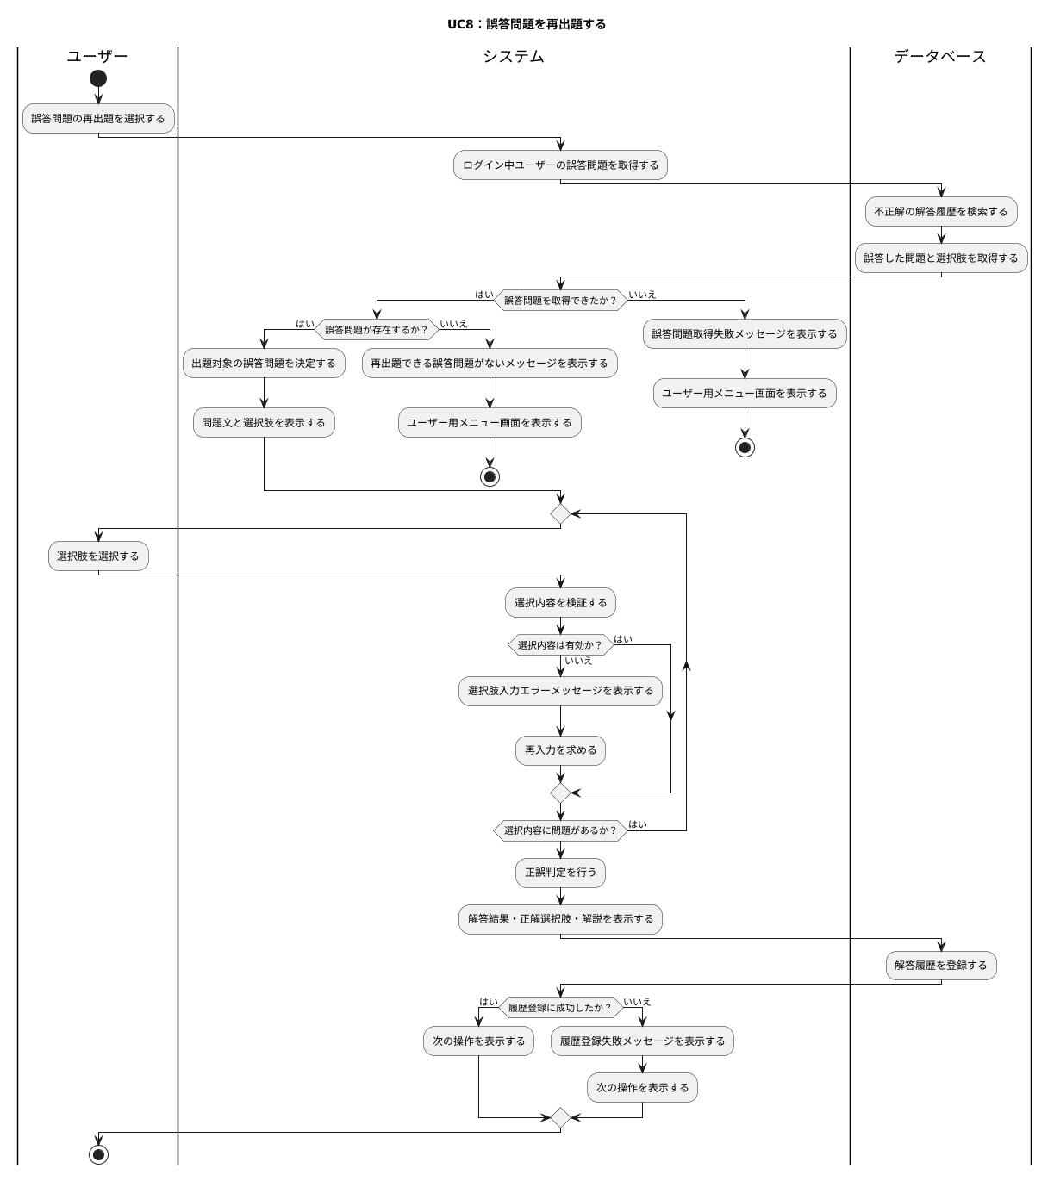
基本情報アプリ基本設計書

システム名 | ユースケース | 担当者
基本情報技術者対策アプリケーション | UC8：誤答問題の再出題 | 籾山

更新履歴

アクティビティ図

共通入力仕様：
CUI上で利用者が番号選択または文字入力を行う場合、システムは入力内容を検証する。
未入力、数値以外、存在しない番号、文字数超過などの入力エラーが発生した場合、システムはエラーメッセージを表示し、再入力を求める。
各アクティビティ図では、個別に記載がない限り、入力エラー時は同じ入力処理へ戻るものとする。

UC9
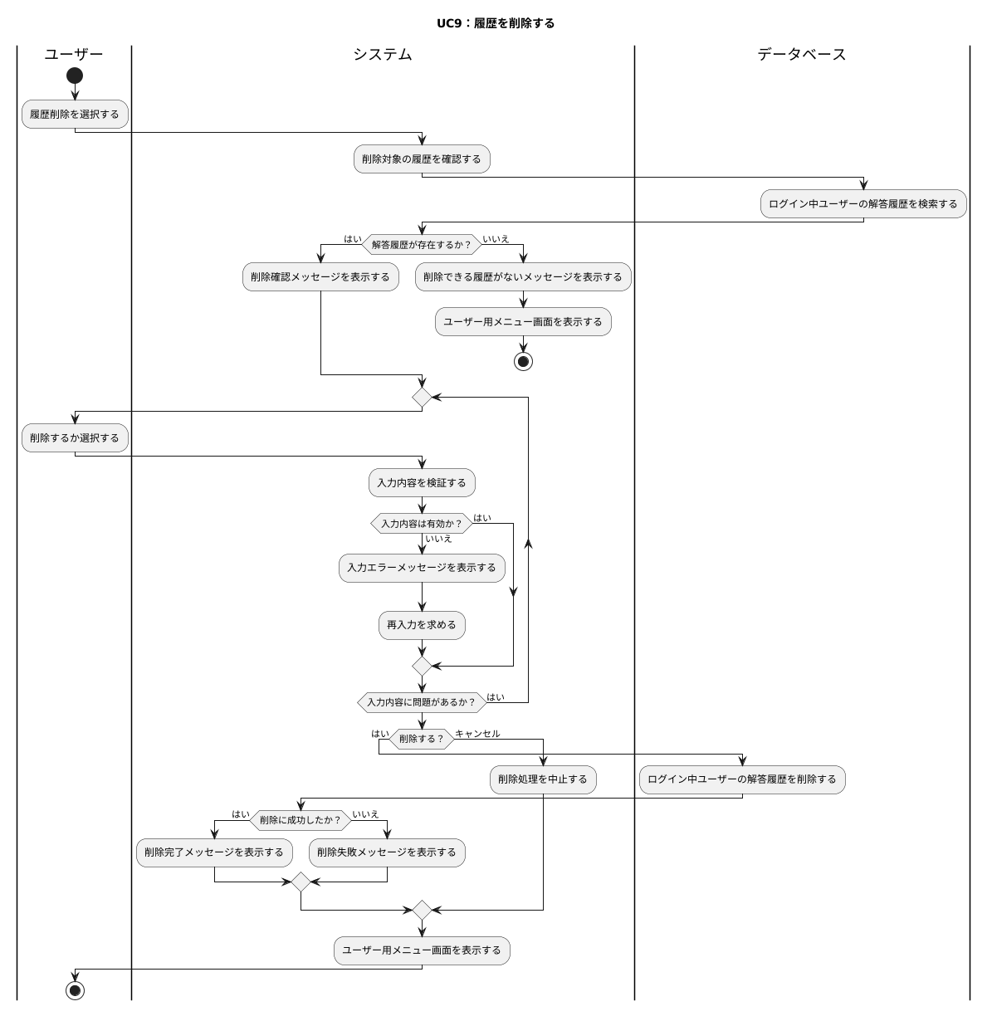
基本情報アプリ基本設計書

システム名 | ユースケース | 担当者
基本情報技術者対策アプリケーション | UC9：履歴削除 | 籾山

更新履歴

アクティビティ図

共通入力仕様：
CUI上で利用者が番号選択または文字入力を行う場合、システムは入力内容を検証する。
未入力、数値以外、存在しない番号、文字数超過などの入力エラーが発生した場合、システムはエラーメッセージを表示し、再入力を求める。
各アクティビティ図では、個別に記載がない限り、入力エラー時は同じ入力処理へ戻るものとする。

UC10
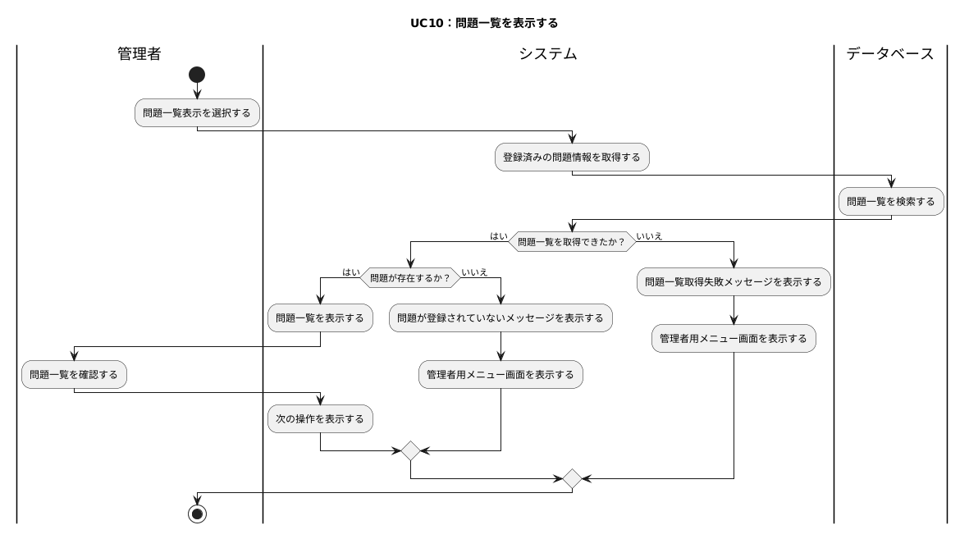
基本情報アプリ基本設計書

システム名 | ユースケース | 担当者
基本情報技術者対策アプリケーション | UC10：問題一覧を表示 | 籾山

更新履歴

アクティビティ図

共通入力仕様：
CUI上で利用者が番号選択または文字入力を行う場合、システムは入力内容を検証する。
未入力、数値以外、存在しない番号、文字数超過などの入力エラーが発生した場合、システムはエラーメッセージを表示し、再入力を求める。
各アクティビティ図では、個別に記載がない限り、入力エラー時は同じ入力処理へ戻るものとする。

UC11
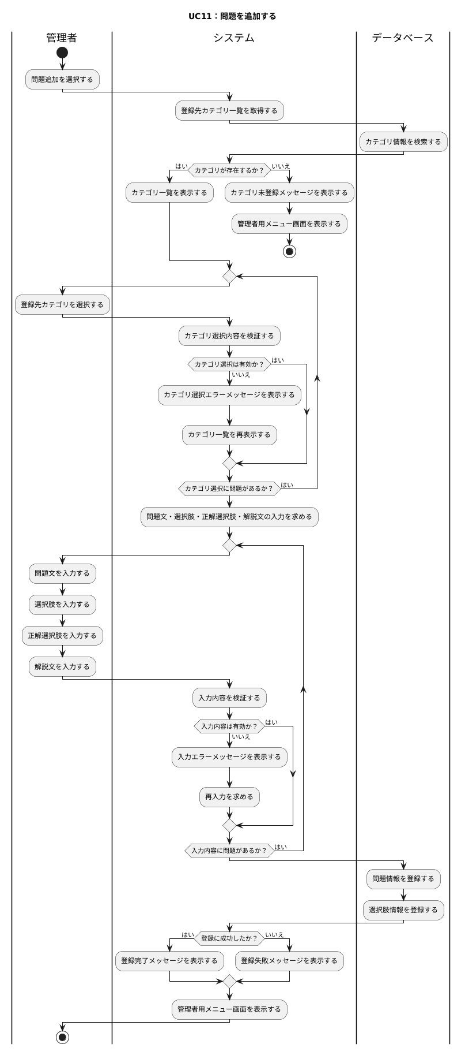
基本情報アプリ基本設計書

システム名 | ユースケース | 担当者
基本情報技術者対策アプリケーション | UC11：問題を追加 | 籾山

更新履歴

アクティビティ図

共通入力仕様：
CUI上で利用者が番号選択または文字入力を行う場合、システムは入力内容を検証する。
未入力、数値以外、存在しない番号、文字数超過などの入力エラーが発生した場合、システムはエラーメッセージを表示し、再入力を求める。
各アクティビティ図では、個別に記載がない限り、入力エラー時は同じ入力処理へ戻るものとする。

UC12
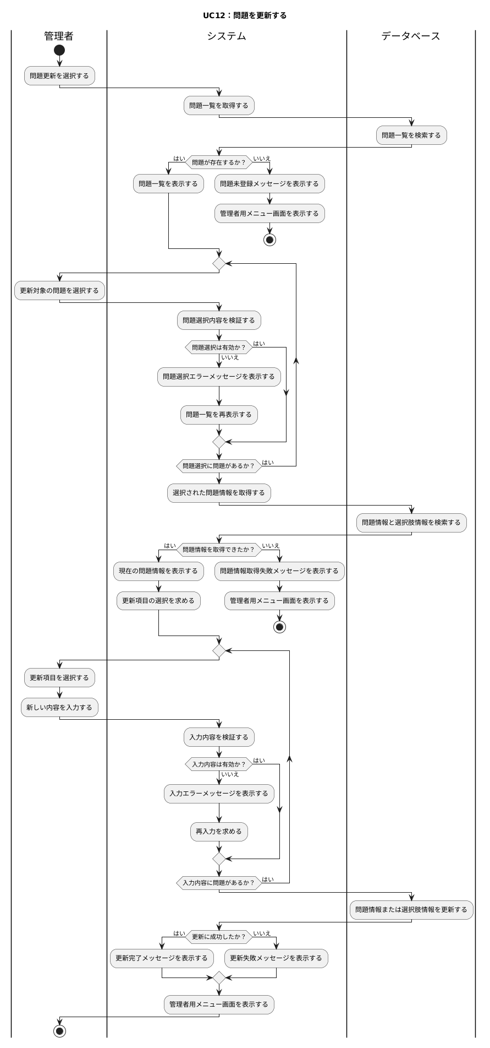
基本情報アプリ基本設計書

システム名 | ユースケース | 担当者
基本情報技術者対策アプリケーション | UC12：問題を更新 | 籾山

更新履歴

アクティビティ図

共通入力仕様：
CUI上で利用者が番号選択または文字入力を行う場合、システムは入力内容を検証する。
未入力、数値以外、存在しない番号、文字数超過などの入力エラーが発生した場合、システムはエラーメッセージを表示し、再入力を求める。
各アクティビティ図では、個別に記載がない限り、入力エラー時は同じ入力処理へ戻るものとする。

UC13
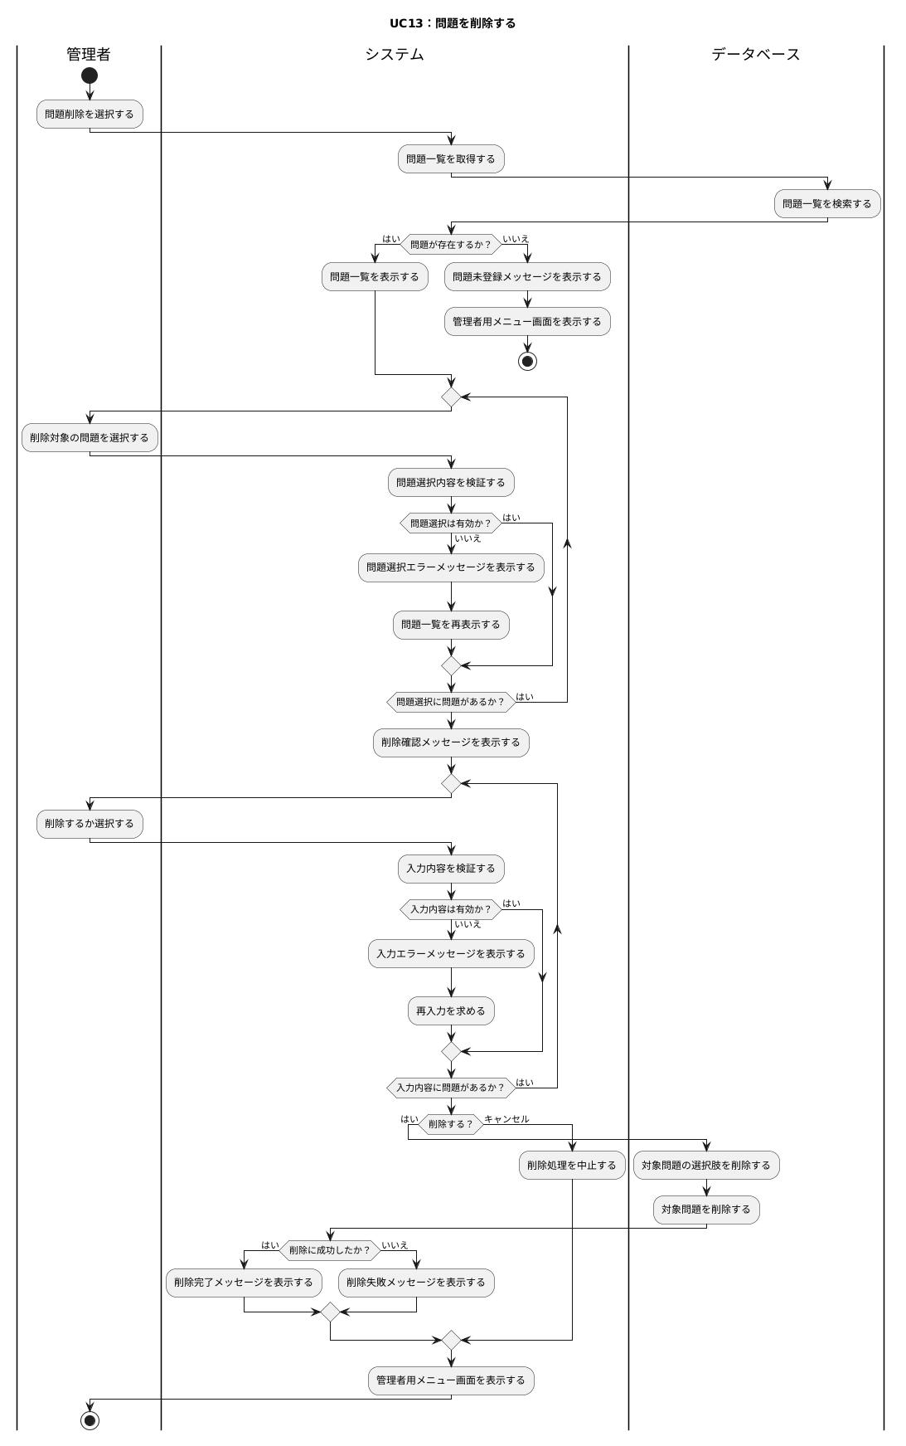
基本情報アプリ基本設計書

システム名 | ユースケース | 担当者
基本情報技術者対策アプリケーション | UC13：問題を削除 | 籾山

更新履歴

アクティビティ図

共通入力仕様：
CUI上で利用者が番号選択または文字入力を行う場合、システムは入力内容を検証する。
未入力、数値以外、存在しない番号、文字数超過などの入力エラーが発生した場合、システムはエラーメッセージを表示し、再入力を求める。
各アクティビティ図では、個別に記載がない限り、入力エラー時は同じ入力処理へ戻るものとする。

UC14
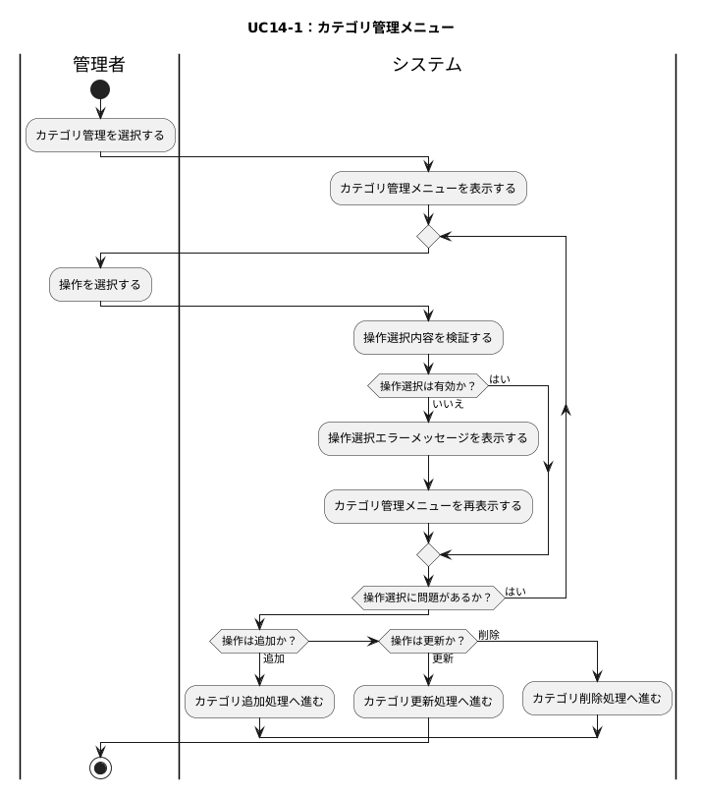
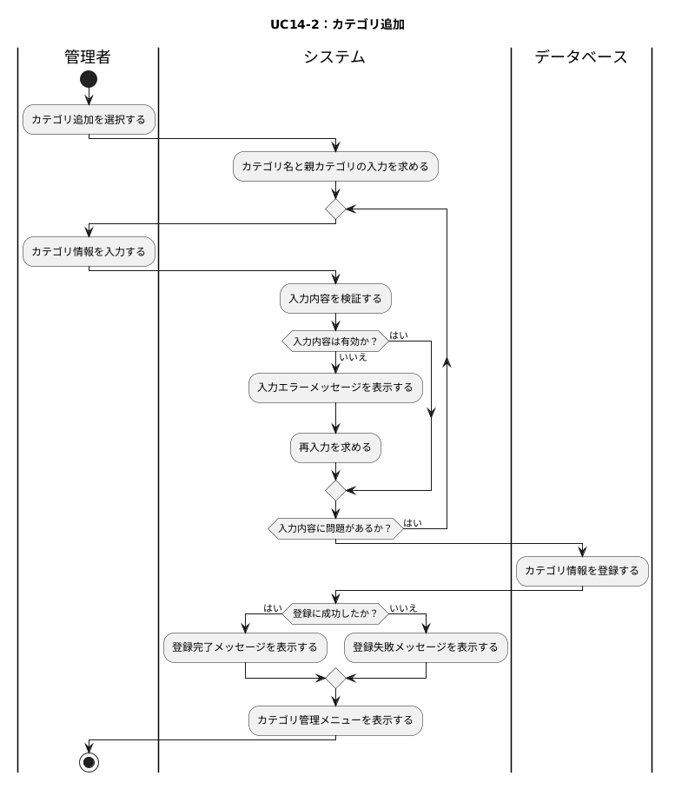
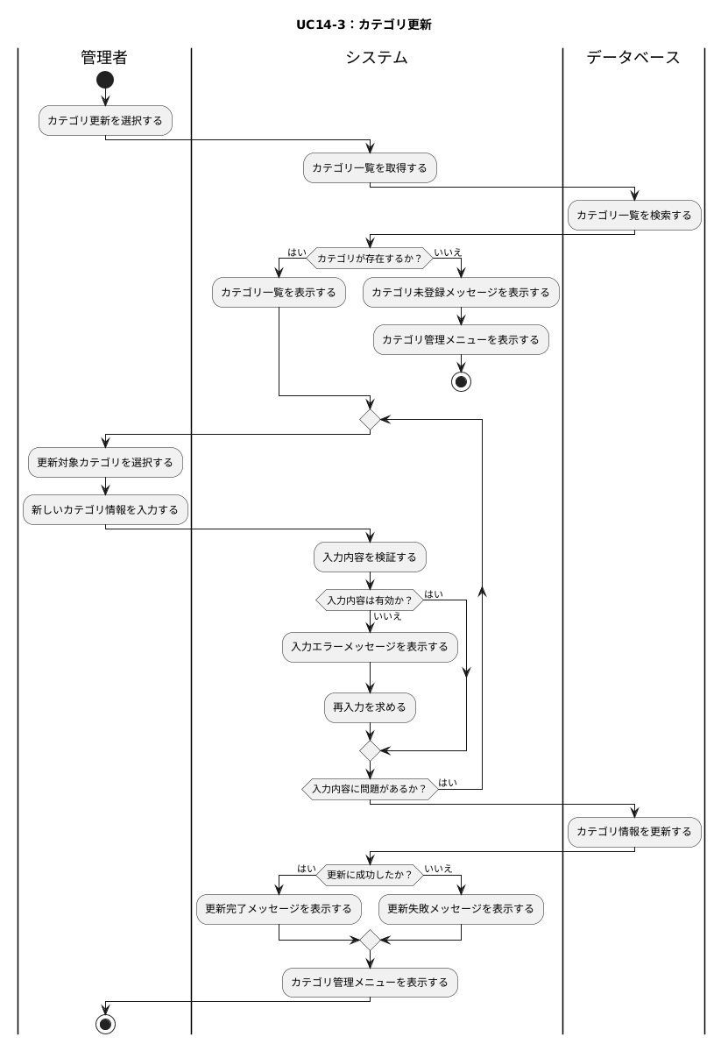
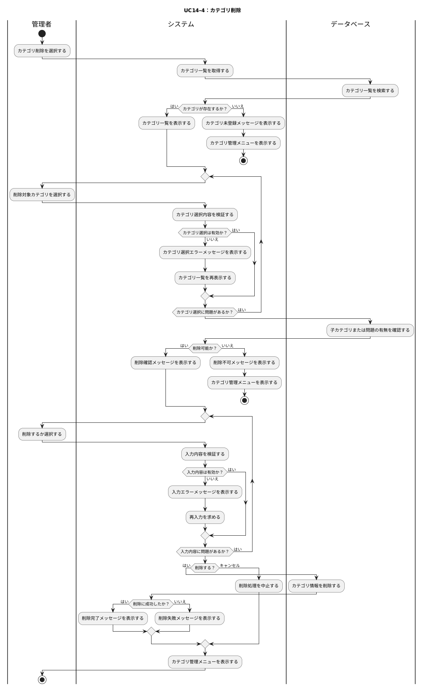
基本情報アプリ基本設計書

システム名 | ユースケース | 担当者
基本情報技術者対策アプリケーション | UC14：カテゴリを管理 | 籾山

更新履歴

アクティビティ図

共通入力仕様：
CUI上で利用者が番号選択または文字入力を行う場合、システムは入力内容を検証する。
未入力、数値以外、存在しない番号、文字数超過などの入力エラーが発生した場合、システムはエラーメッセージを表示し、再入力を求める。
各アクティビティ図では、個別に記載がない限り、入力エラー時は同じ入力処理へ戻るものとする。

UC15
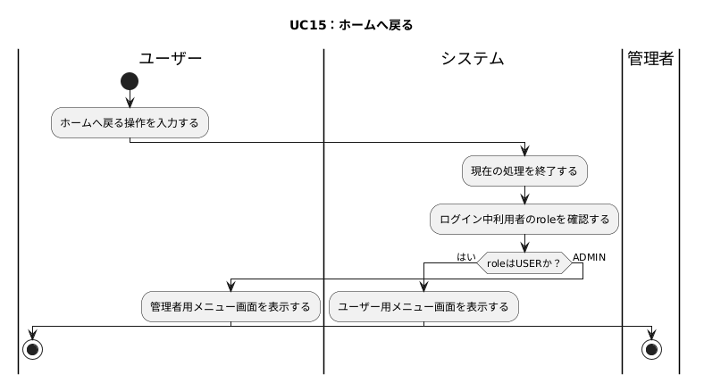
基本情報アプリ基本設計書

システム名 | ユースケース | 担当者
基本情報技術者対策アプリケーション | UC15：ホームへ戻る | 籾山

更新履歴

アクティビティ図

共通入力仕様：
CUI上で利用者が番号選択または文字入力を行う場合、システムは入力内容を検証する。
未入力、数値以外、存在しない番号、文字数超過などの入力エラーが発生した場合、システムはエラーメッセージを表示し、再入力を求める。
各アクティビティ図では、個別に記載がない限り、入力エラー時は同じ入力処理へ戻るものとする。

UC16
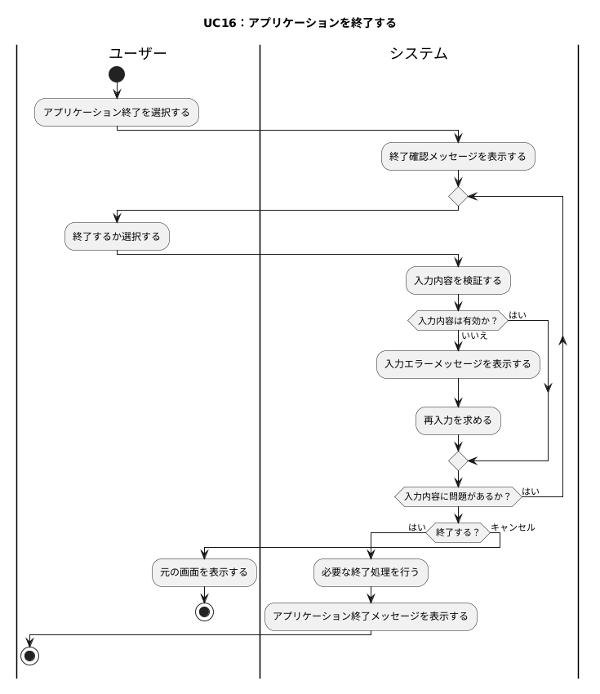
基本情報アプリ基本設計書

システム名 | ユースケース | 担当者
基本情報技術者対策アプリケーション | UC16：アプリケーションを終了 | 籾山

更新履歴

アクティビティ図

共通入力仕様：
CUI上で利用者が番号選択または文字入力を行う場合、システムは入力内容を検証する。
未入力、数値以外、存在しない番号、文字数超過などの入力エラーが発生した場合、システムはエラーメッセージを表示し、再入力を求める。
各アクティビティ図では、個別に記載がない限り、入力エラー時は同じ入力処理へ戻るものとする。

